4. Bahan Kajian
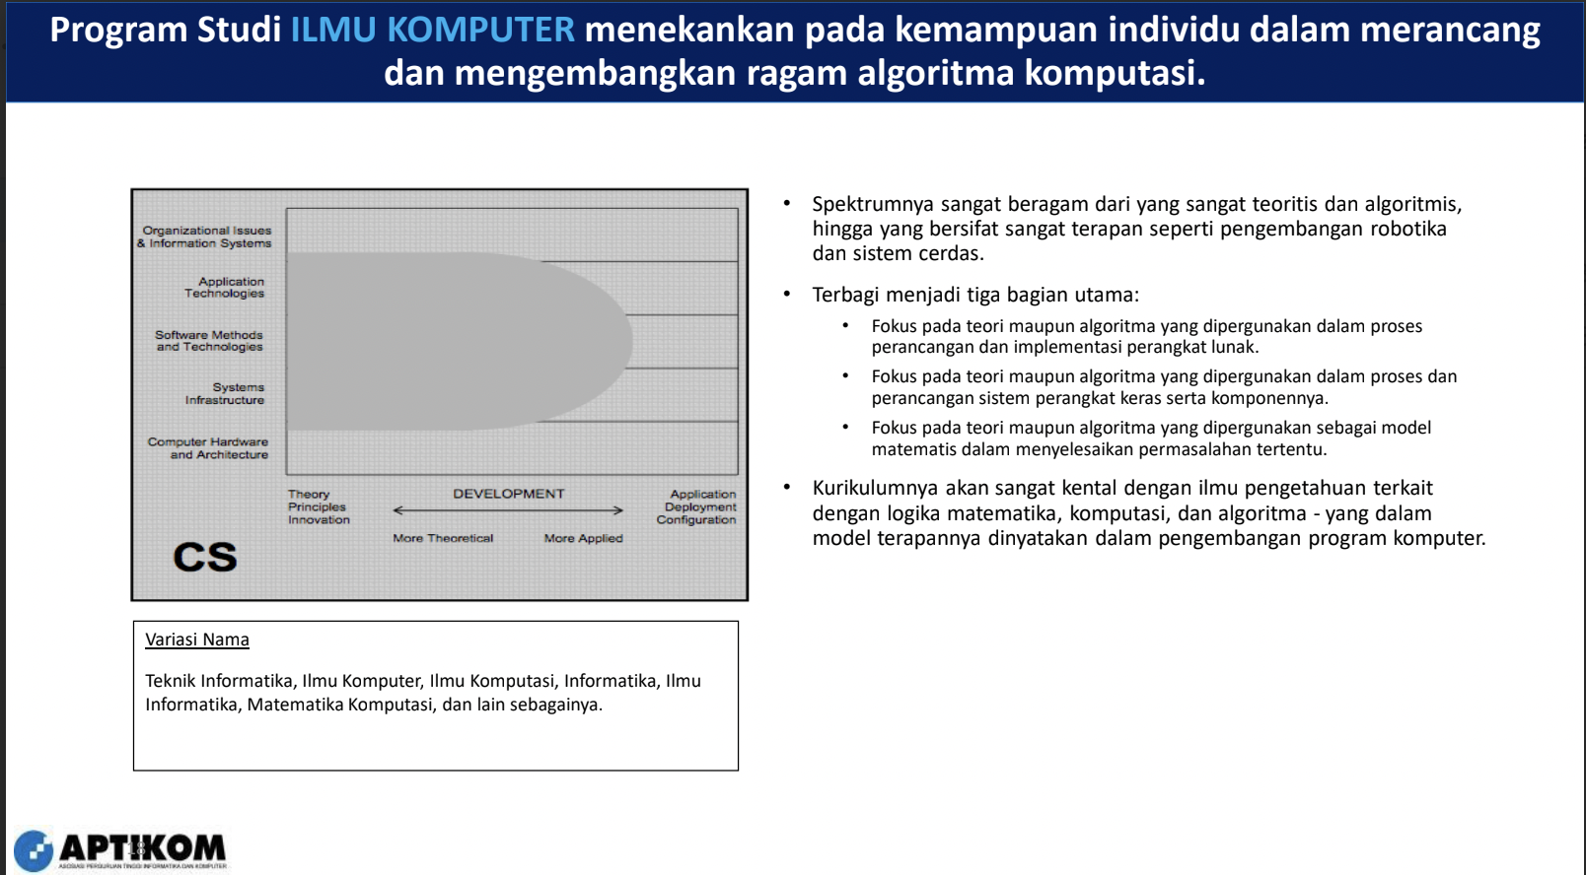
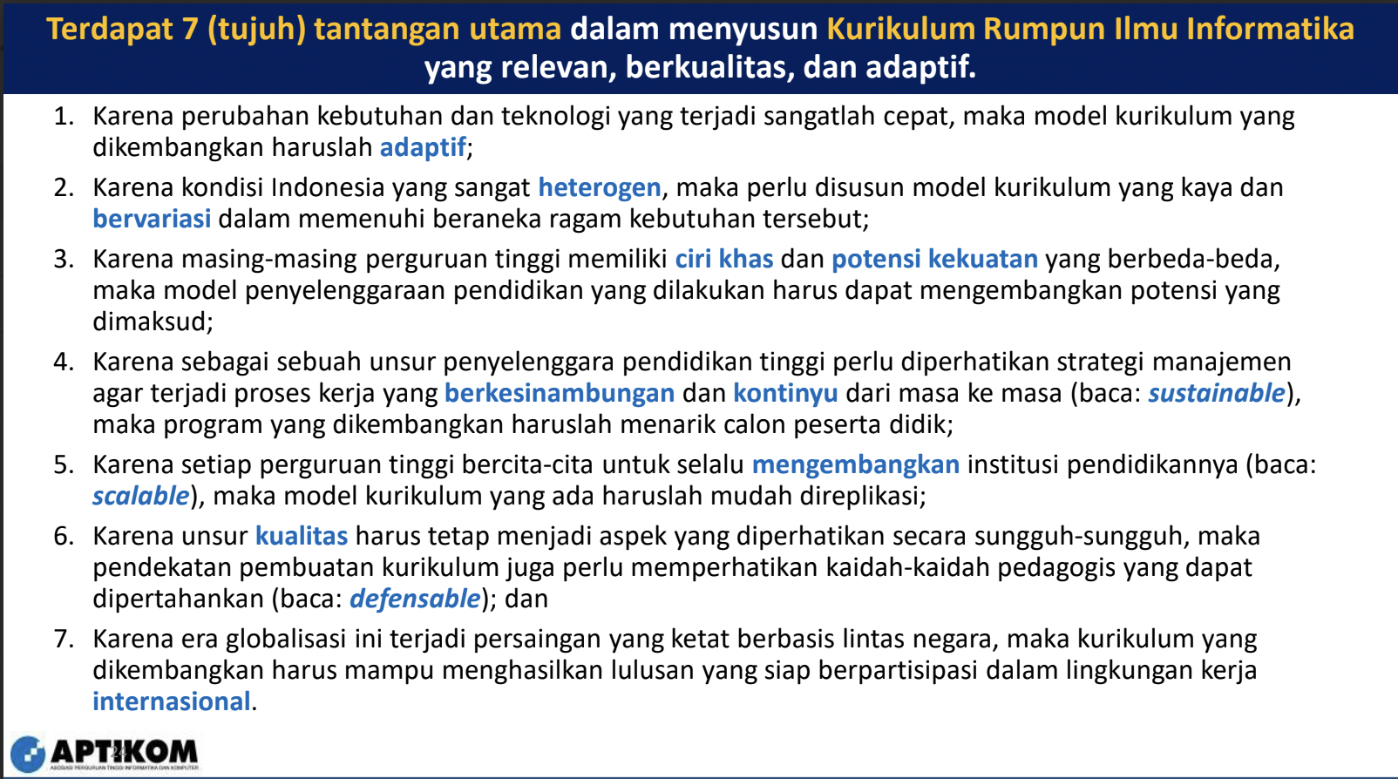
No | Kode BK | Bahan Kajian
1 | BK01 | Social Issues and Professional Practice
2 | BK02 | Security Policy and Management
3 | BK03 | Project Management
4 | BK04 | User Experience Design
5 | BK05 | Security Issues and Principles
6 | BK06 | Data and Information Management | CC2020
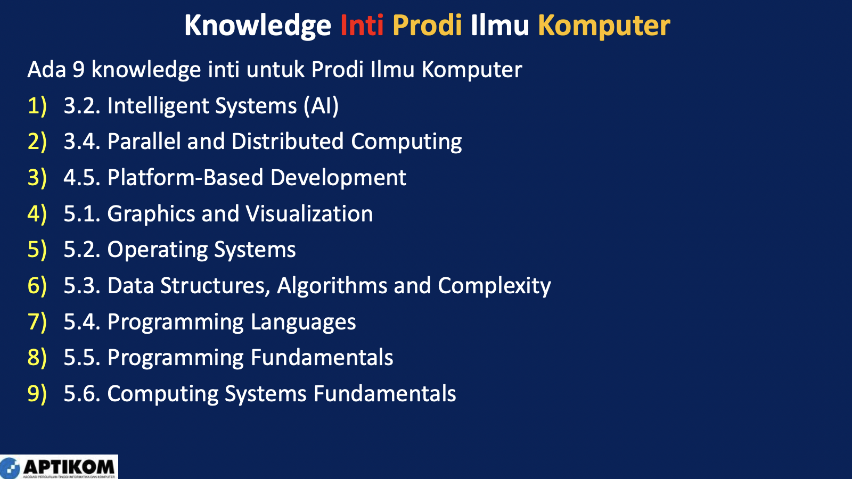
7 | BK07 | Parallel and Distributed Computing
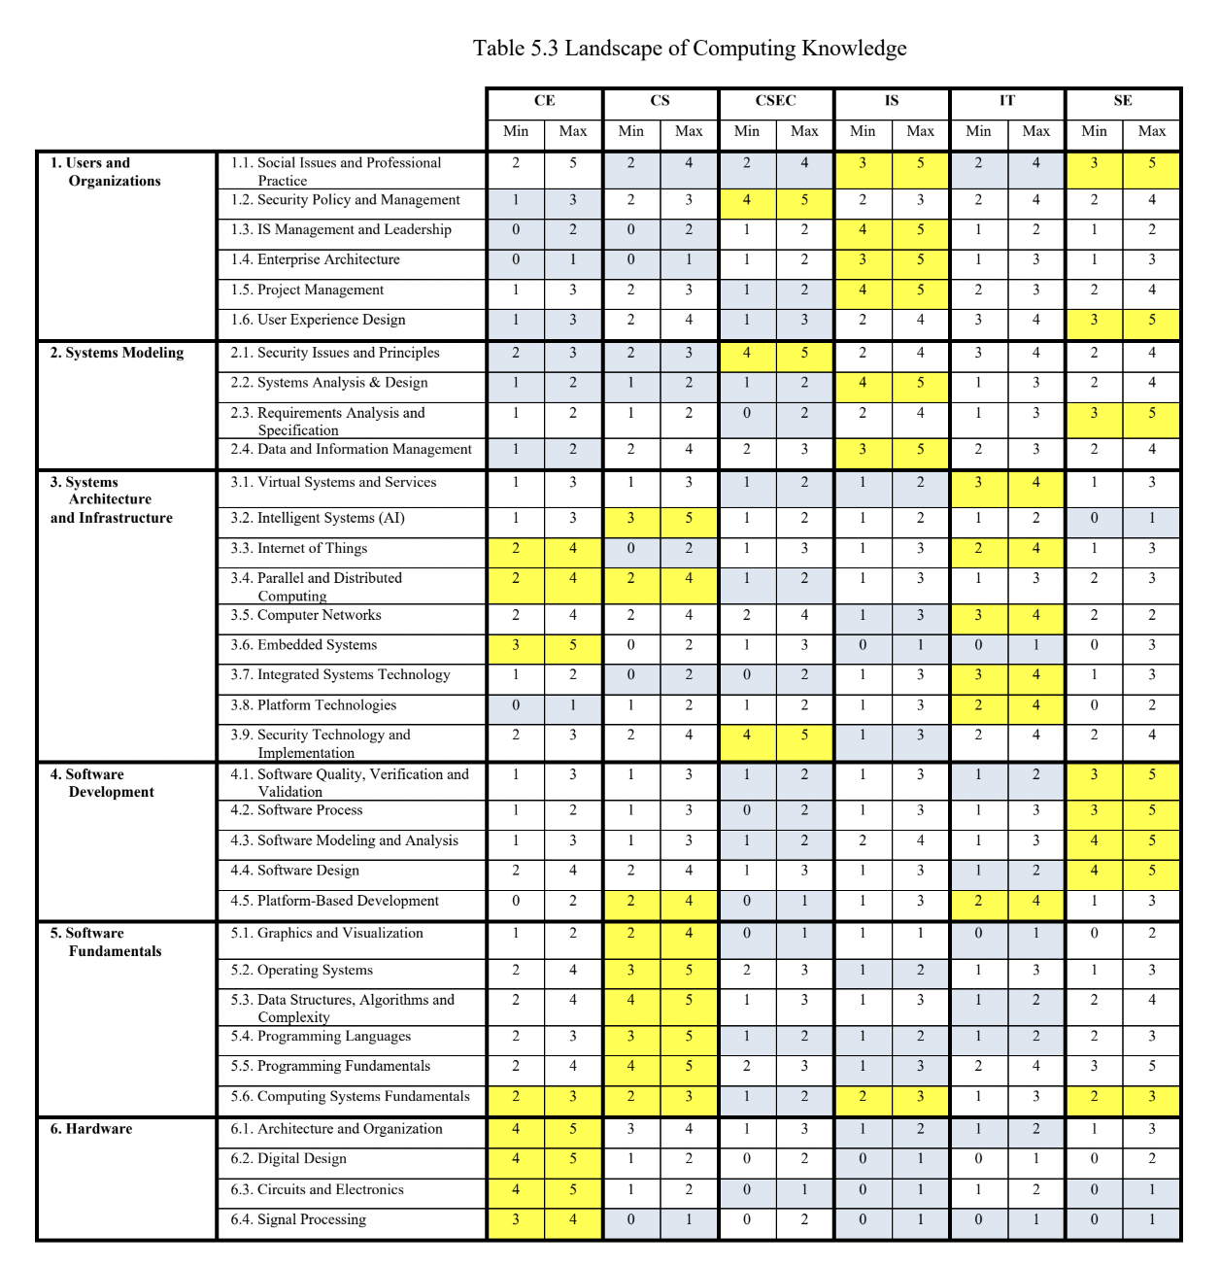
8 | BK08 | Computer Networks
9 | BK09 | Security Technology and Implementation
10 | BK10 | Software Design
11 | BK11 | Operating Systems
12 | BK12 | Data Structures, Algorithms and Complexity
13 | BK13 | Programming Languages
14 | BK14 | Programming Fundamentals
15 | BK15 | Computing Systems Fundamentals
16 | BK16 | Architecture and Organization
17 | BK17 | Graphics and Visualization
18 | BK18 | Intelligent Systems
19 | BK19 | Platform-based Development
 | BK20 | Computational Science
 | BK21 | Discrete Structures
 | BK22 | Human-Computer Interaction
 | BK23 | Information Assurance and Security
 | BK24 | Software Development Fundamentals
 | BK25 | Software Process
 | BK26 | Systems Analysis & Design
 | BK27 | Virtual Systems and Services
 | BK28 | Software Quality, Verification and Validation
 | BK29 | Software Modeling and Analysis
 | BK30 | Pengembangan Diri
 | BK31 | Metodologi Penelitian

